1.คำชี้แจง
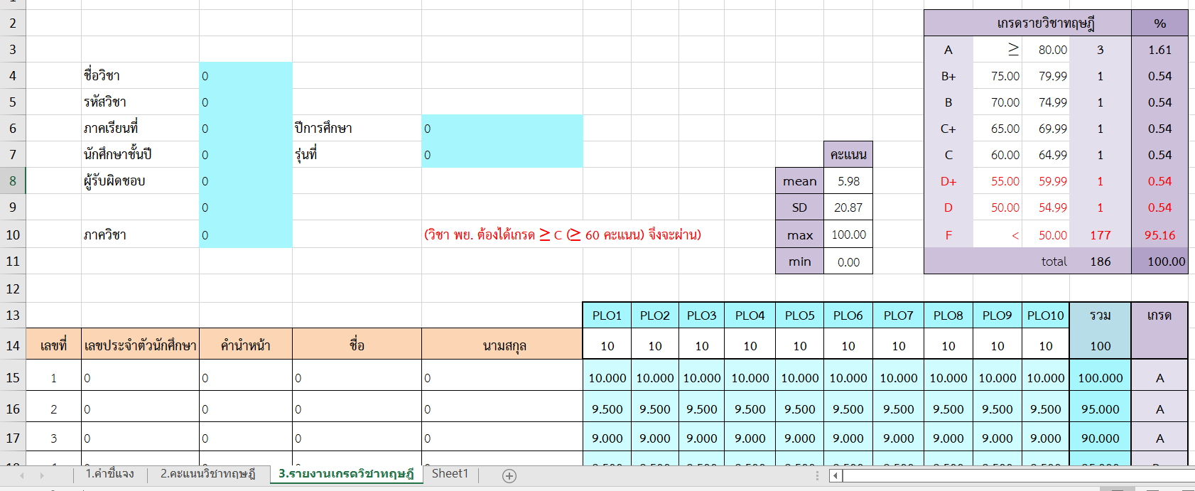
 | คำอธิบายการใช้โปรแกรมตัดเกรด (Bcnb grading) วิชาทฤษฎี

แผ่นงานที่ 1 | คำชี้แจง | อ่านทำความเข้าใจขั้นตอนการใช้โปรแกรมตัดเกรด

แผ่นงานที่ 2 | คะแนนทฤษฎี | 1) กรอกข้อมูลทั่วไปลงในช่องว่างให้ครบถ้วน (ข้อมูลที่บันทึกจะไปปรากฎในแผ่นงานที่ 3-4)

 |  | 2) คัดลอกข้อมูลนักศึกษาลงในคอลัมน์ โดยแยกตามคอลัมภ์ที่กำหนดไว้ เลขประจำตัวศึกษา- ชื่อ- นามสกุล (โปรแกรมจะเตรียมไว้ถึงเลขที่ 186 (แถวที่ 15-200)
 |  | 3) กำหนดจำนวนแถว ให้เท่ากับจำนวนผู้เรียน (กรณีเกินให้ลบทิ้ง ถ้าขาดให้แทรกเพิ่ม)
 |  | 4) กำหนดคอลัมภ์ตารางสรุป PLO ตามที่รายวิชารับมา โดยลบ PLO ที่ไม่ได้รับออก
 |  | 5) กำหนดจำนวนคอลัมน์คะแนนย่อย โดยแทรกเพิ่มระหว่างคอลัมน์นามสกุลกับตาราง PLO (หรือลากคอลัมน์สรุป PLO ออกไปให้ไกลมากขึ้น)
 |  | 6) เชื่อมคะแนนย่อย กับตารางสรุป PL0 ดังนี้
 |  | 6.1 เลือก cell PLO1 เลขที่ 1----- พิมพ์เครื่องหมายเท่ากับ (=)
 |  | 6.2 ไปที่คะแนนที่ต้องการคัดลอก ------ Enter จะปรากฎคะแนนที่คัดลอกของเลขที่ 1
 |  | 6.3 ทำอย่างนี้จนครบทุก PLO ของเลขที่ 1 จากนั้นให้เลือก PLO ทั้งหมดแล้วลากลงมาจนถึงเลขที่สุดท้าย จะปราฎคะแนนสรุป PLO, คะแนนรวม และเกรด
 |  | 6.4 หากต้องการสลับรายชื่อนักศึกษาสามารถทำได้ เช่น จากคนที่คะแนนมากสุด ไปน้อยสุด แต่หลังจากนั้นให้เรียงตามเลขที่เหมือนเดิม ก่อนเชื่อมข้อมูลสู่แผ่นงานที่ 4
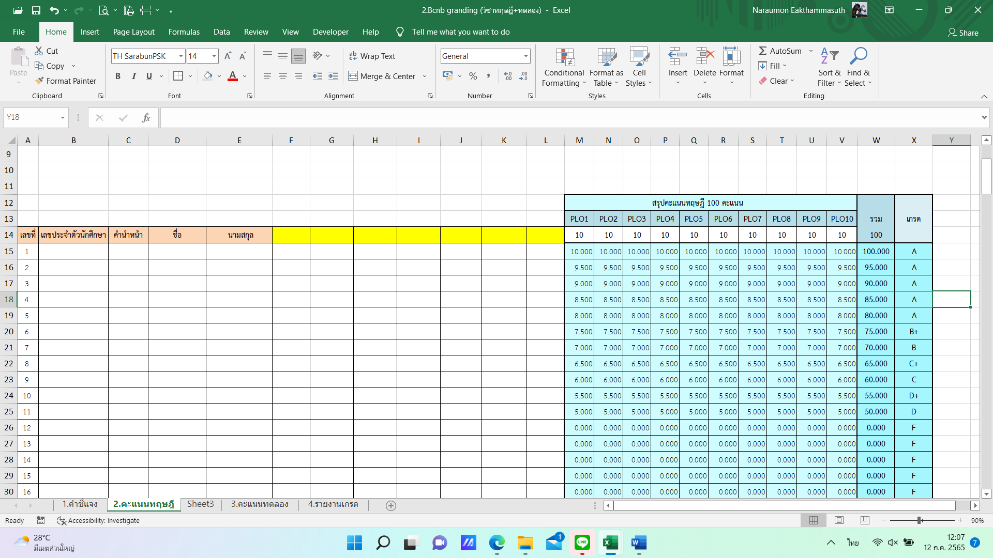

แผ่นงานที่ 3 | รายงานเกรด | 1) เชื่อมคะแนนรวมกับเกรด มาแผ่นงานรายงานเกรด ดังนี้
 | *ตัดเกรดแบบอิงเกณฑ์ | 1.1 เลือก cell ทฤษฎี คะแนนเต็ม 100 ของเลขที่ 1----- พิมพ์เครื่องหมายเท่ากับ (=)
 |  | 1.2 ไปที่แผ่นงานที่ 3 (คะแนนทฤษฎี) เลือกคะแนนรวมของเลขที่ 1 ----- Enter จะปรากฎคะแนนที่คัดลอกมา การคัดลอกเกรดทำเช่นเดียวกัน
 |  | 1.3 จากนั้นให้เลือกทั้งหมดของเลขที่ 1 แล้วลากลงมาจนถึงเลขที่สุดท้าย จะปราฎคะแนนรวม และเกรด
 |  | 2) ลงจำนวนหน่วยกิตของทฤษฎี และทดลองใน cell ที่กำหนดไว้ จะปราฎเกรดทั้งรายวิชา
 |  | 3) ปริ้นเกรดส่งวิชาการ พร้อมบันทึกข้อความรายงานผลการเรียน
 | ** ภายหลังการเชื่อมข้อมูลกับแผ่นงานอื่น การสลับแถวข้อมูลของแผ่นงานจะทำให้ข้อมูลแผ่นงานอื่นมีความคลาดเคลื่อนได้ ถ้าสลับแล้วควรเรียงกลับและเชื่อมใหม่ทุกครั้ง**

